Sheet1
附件1
单位招聘信息收集表
单位名称 | 云南云天化股份有限公司
单位简介 | 1、公司简介 云南云天化股份有限公司是一家具有核心资源优势的综合性大型国有控股上市公司（证券代码:600096），是以磷产业为核心的优秀磷肥、氮肥、共聚甲醛制造商，主营肥料及现代农业、磷矿采选、精细化工、商贸物流等产业，磷矿采选能力、聚甲醛产能规模均居全国前列，磷复肥产能规模居亚洲前列。 公司成立于1997年7月，目前旗下拥有40余家分子公司，员工总数超过1万人，在云南、重庆、内蒙古等10余个省市建有生产基地，在中东、东南亚地区设立了销售公司，销售网点分布于世界各地。2022年公司实现营业收入753.13亿元，利润总额85.23亿元，先后入选国务院国资委国有重点企业“管理标杆企业”、国有企业“公司治理示范企业”，商务部全国供应链创新与应用“百强示范企业”，中国石化联合会“改革攻坚市场化运作示范企业”。 公司遵循“立根大地、志博云天”的企业精神，倡导以“奋斗者为本、以价值创造者为本”的“两本”文化，致力打造最具行业竞争力“五新”新国企，成为世界级的肥料及现代农业、精细化工产品提供商。 2、单位图片2张(原图) 3、单位LOGO |  |  |  |  |  | 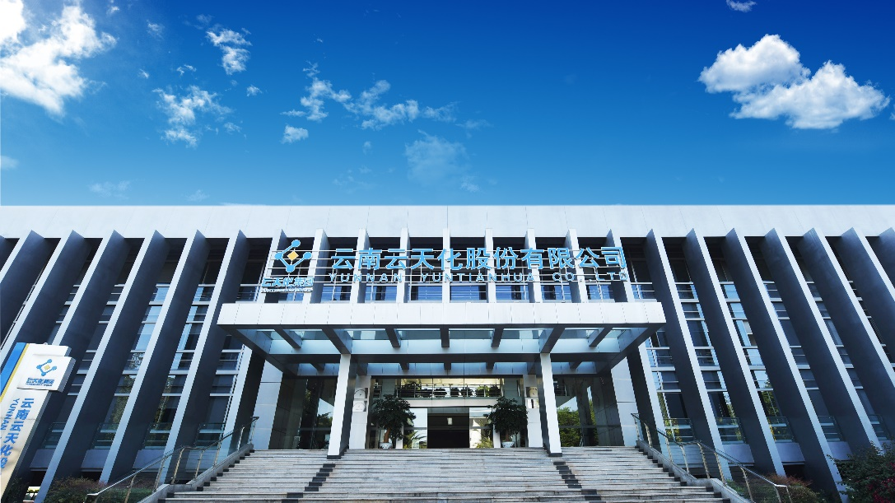
招聘岗位信息 | 职位名称 | 工作地 | 专业 | 学历 | 招聘人数 | 薪酬水平
 | AI模拟工程师 （化工工艺模拟开发方向） | 上海 | 化工类、计算机类相关专业 | 硕士及以上 | 1 | 博士30万元起，硕士12万元起，具体可面议；购买五险二金
 | 研发工程师 （精细化工方向） | 上海 | 有机化工，无机化工、生物化工、精细化工、化学工程、制药工程等相关专业 | 硕士及以上 | 3
 | 分析检验工程师 | 上海 | 分析化学、材料与化学、药学等相关专业 | 硕士及以上 | 1
 | 研发高级工程师 （新型肥料方向） | 昆明 | 生物技术增效剂、微生物肥料等相关专业及研究方向 | 博士 | 1
 | 研发工程师 （磷系阻燃剂方向） | 昆明 | 有机化工、无机化工、高分子材料等相关专业 | 博士 | 1
 | 研发高级工程师 （采矿方向） | 昆明 | 采矿工程、矿业工程、化学工程等相关专业 | 博士 | 1
 | 研发工程师 （磷石膏开发利用方向） | 昆明 | 土壤学或植物学等相关专业 | 博士 | 1
 | 研发工程师 （磷石膏制酸方向） | 昆明 | 化学工程、化学工程与工艺等相关专业 | 硕士 | 1
 | 研发工程师 （新型肥料方向） | 昆明 | 化学工程、化学工程与工艺、精细化工、有机化工等相关专业 | 硕士 | 1
 | 技培生 （化工工艺技术方向） | 云南：昆明、曲靖、开远、昭通 重庆：长寿 内蒙古：呼伦贝尔 | 化学工程与工艺、应用化学等化工类相关专业 | 硕士 | 15
 | 技培生 （电气仪表技术方向） | 云南：曲靖、开远 内蒙古：呼伦贝尔 | 电气工程及其自动化、信息工程、电气工程与智能控制、测控技术与仪器相关专业 | 硕士 | 6
 | 技培生 （采矿、化工工艺技术管理方向） | 昆明 | 采矿工程、地下水科学与工程、化学工程与工艺、化学工程等相关专业 | 硕士 | 5
 | 技培生 （IT技术开发与管理方向） | 呼伦贝尔 | 计算机及相关专业 | 硕士 | 2
 | 技培生 （设备技术方向） | 呼伦贝尔 | 过程装备与控制工程专业、机械工程及自动化专业相关专业 | 硕士 | 2
 | 企划运营 | 重庆长寿 | 管理科学与工程、工商管理、供应链管理等相关专业 | 硕士 | 1
 | 管培生 （人力资源管理、市场营销方向） | 昆明 | 人力资源管理、市场营销、国际贸易等 | 硕士 | 3
联系方式 | 王老师，0871-64327162
注：企业介绍+岗位信息（500字以内）,填写岗位名称、招聘人数、岗位要求（包括学历、履历、专业等信息）、薪资、其他福利待遇等.

